วิธีกรอกข้อมูล
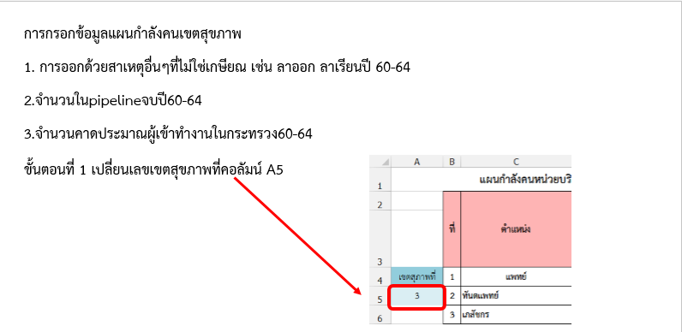

หน่วยงาน

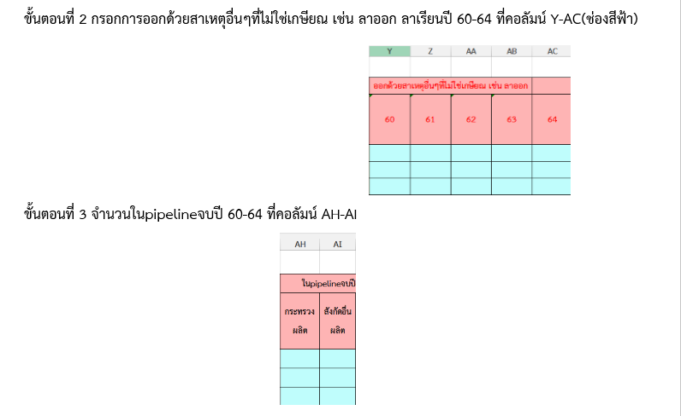
หมายเหตุ: ลาออกเพื่อศึกษาต่อ ลาออกเนื่องจากสุขภาพไม่สมบูรณ์

หมายเหตุ: ให้รวมจำนวนผู้ที่ได้รับเงินสนับสนุนการศึกษาและต้องกลับมาปฏิบัติงานให้หน่วยงานในเขตที่รับผิดชอบ

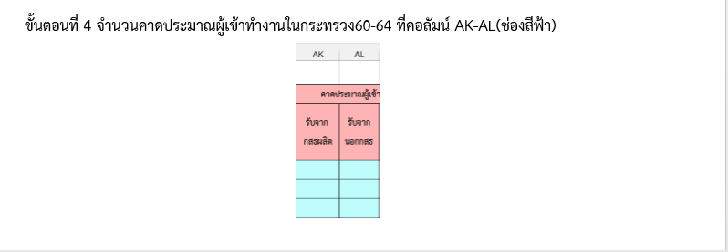

ข้อมูลเกษียณ
จำนวนผู้เกษียณ 5 ปี
ที่ | ตำแหน่ง | ปี พ.ศ. 2561 |  |  |  |  |  |  |  | ปี พ.ศ. 2562 |  |  |  |  |  |  |  | ปี พ.ศ. 2563 |  |  |  |  |  |  |  | ปี พ.ศ. 2564 |  |  |  |  |  |  |  | ปี พ.ศ. 2565
 |  | ประเภท |  |  |  |  |  |  |  | ประเภท |  |  |  |  |  |  |  | ประเภท |  |  |  |  |  |  |  | ประเภท |  |  |  |  |  |  |  | ประเภท
 |  | วิชาการ |  |  |  |  | ทั่วไป |  |  | วิชาการ |  |  |  |  | ทั่วไป |  |  | วิชาการ |  |  |  |  | ทั่วไป |  |  | วิชาการ |  |  |  |  | ทั่วไป |  |  | วิชาการ |  |  |  |  | ทั่วไป
 |  | ปก/ชก | ปก/ชก/ชพ | ชพ | ชช | ทว | ปง/ชง | ชง | อว | ปก/ชก | ปก/ชก/ชพ | ชพ | ชช | ทว | ปง/ชง | ชง | อว | ปก/ชก | ปก/ชก/ชพ | ชพ | ชช | ทว | ปง/ชง | ชง | อว | ปก/ชก | ปก/ชก/ชพ | ชพ | ชช | ทว | ปง/ชง | ชง | อว | ปก/ชก | ปก/ชก/ชพ | ชพ | ชช | ทว | ปง/ชง | ชง | อว
สายงานหลัก
1 | แพทย์
2 | ทันตแพทย์
3 | เภสัชกร
4 | พยาบาลวิชาชีพ
 | ผู้ช่วยพยาบาล
5 | นักเทคนิคการแพทย์
6 | นักวิทยาศาสตร์การแพทย์
7 | จพวิทยาศาสตร์การแพทย์
8 | นักกายภาพบำบัด
 | จพ.ฟื้นฟู/พนักงาน/ผช
9 | นักรังสีการแพทย์
10 | จพ.รังสีการแพทย์
 | นักรังสีฟิสิกส์
11 | นวกสธ (ทันตสาธารณสุข)
 | จพ ทันตสาธารณสุข
 | ช่างทันตกรรม
12 | จพ.เภสัชกรรม
13 | นักจิตวิทยา
 | นักจิตวิทยาคลินิก
14 | นักเวชศาสตร์การสื่อความหมาย
15 | นักกายอุปกรณ์
 | ช่างกายอุปกรณ์
16 | นักกิจกรรมบำบัด
17 | นักปฏิบัติการฉุกเฉิน
 | จพ.เวชกิจฉุกเฉิน/EMT
18 | นวก สาธารณสุข
19 | จพ.สธ
20 | แพทย์แผนไทย
 | จพสธ (อายุรเวท)
21 | นักวิชาการโสตทัศนศึกษา
 | จพ โสตทัศนศึกษา
 | ช่างภาพการแพทย์
22 | นวก.สธ (เวชสถิติ)
 | จพ.เวชสถิติ
23 | นักเทคฯหัวใจและทรวงอก
24 | นักโภชนาการ
 | นักกำหนดอาหาร
 | โภชนากร
25 | นักสังคมสงเคราะห์
สายสนับสนุน
1 | เจ้าพนักงานการเงินและบัญชี
2 | เจ้าพนักงานธุรการ
3 | เจ้าพนักงานเผยแพร่ประชาสัมพันธ์
4 | เจ้าพนักงานพัสดุ
5 | เจ้าพนักงานห้องสมุด
6 | นักทรัพยากรบุคคล
7 | นักประชาสัมพันธ์
8 | นักวิเคราะห์นโยบายและแผน
9 | นักวิชาการคอมพิวเตอร์
10 | นักวิชาการเงินและบัญชี
11 | นักวิชาการพัสดุ
12 | นักวิชาการสถิติ
13 | นายช่างเทคนิค
14 | นายช่างศิลป์
15 | นิติกร
16 | บรรณารักษ์
17 | วิศวกรโยธา/เครื่องกล/ไฟฟ้า/สิ่งแวดล้อม
18 | เจ้าพนักงานสถิติ
19 | นักวิชาการตรวจสอบภายใน

หมายเหตุ :
1. หลักการกำหนดสายงานหลัก สายงานสนับสนุนของสำนักงานปลัดกระทรวงสาธารณสุข
สายงานหลัก
หมายถึง ผู้ปฏิบัติหน้าที่ ที่เกี่ยวข้องต่อมนุษย์และสิ่งแวดล้อม เกี่ยวกับการส่งเสริมสุขภาพ การป้องกันโรค การควบคุมโรค การประเมินและการบำบัดโรค การดูแลให้ความช่วยเหลือผู้ป่วย การฟื้นฟูสภาพ การอาชีวอนามัยและอนามัยสิ่งแวดล้อม เพื่อลดความเสี่ยงจากการเจ็บป่วย การบรรเทาและการรักษาจากการเจ็บป่วยโดยนำหลักวิทยาศาสตร์มาประยุกต์ใช้
สายงานสนับสนุน
หมายถึง ผู้ปฏิบัติงานด้านการบริหารจัดการในหน้าที่สายสนับสนุนบริการ ที่ไม่เกี่ยวข้องกับการกระทำต่อมนุษย์ ปฏิบัติงานเกี่ยวกับงานบริหารจัดการ การสนับสนุนการให้บริการหน่วยงาน

